Hoja1
CASOS DE USO

INFORMACIÓN GENERAL
Módulo | Computación Móvil
Nombre Caso de Uso | Creación de Perfil
Descripción | Creación del Usuario para uso del aplicativo

EVENTOS
Actores | Usuario
 | Administrador

Precondiciones | El usuario debe Realizar el registro de la información solicitada para crear un perfil en el aplicativo

Flujo Normal | Datos de Entrada
 | Nombre Campo | Tipo de Dato | Longitud / Formato | Obligatoriedad | Validaciones / Restricciones
 | Nombre Usuario | Texto | 30 | SI | Texto
 | Nombres | Texto | 30 | SI | Texto
 | Apellidos | Texto | 30 | SI | Texto
 | Correo Electrónico | Alfanumérico | 20 | SI | Alfanumérico
 | Foto de Perfil | Jpg |  | NO | Jpg
 | 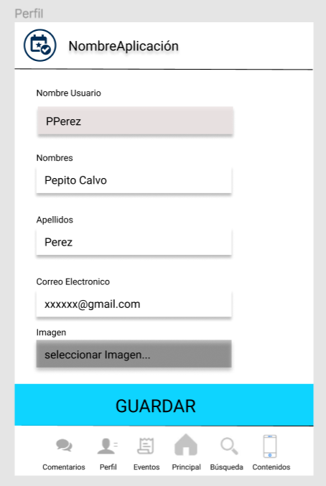

 | Datos de Salida
 | Creación del Perfil del Usuario

 | Detalle del Flujo Normal
 | # Paso | Actor | Acción
 | 1 | Administrador/Usuario | El Usuario ingresa los datos en los campos y selecciona la opción Guardar
 | 2 | Sistema | El sistema Valida los datos ingresados en los campos y se crea el Perfil
 | 3 | Administrador/Usuario | Si la información ingresada en los campos no es válida o está incompleta, se resaltan y el usuario debe ingresar nuevamente la información

Excepciones | # Paso | Actor | Acción

Criterios de Aceptación

CONTROL DE CAMBIOS
Control de Aceptación | Aprobado Por | Cargo | Entidad | Fecha | Firmas
 |  | Docente | Universidad Javieriana | Marzo de 2020

Control de Cambios: Registro de Control (acumulativo) | Fecha | Quien solicita el cambio | Versión Actualizada Caso de Uso | Referencia de Cambio

